界面&功能
界面相关

 | 登录
4
1
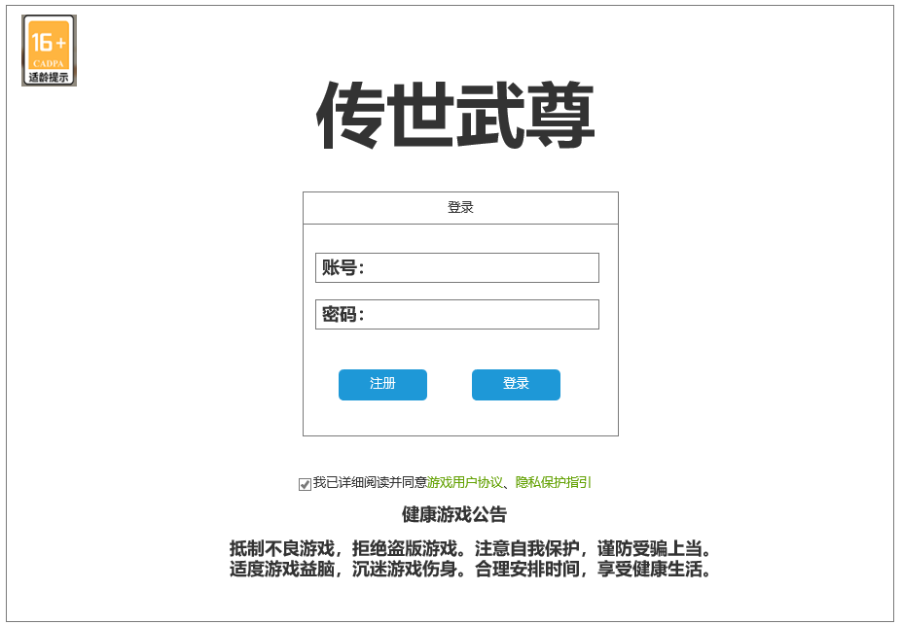
2

3
 |  |  | 1.背景图 |  | 3.登录界面，操作按钮
 |  |  | 2.游戏名logo |  | ▶ | 玩家未输入账号时，点击登录按钮，在按键下方中间显示文字：“账号为空，请检查后重新输入。”
 |  |  | ▶ | 艺术字 | ▶ | 当玩家输入账号，未输入密码时，点击登录，文字显示：“密码为空，请检查后重新输入。”
 |  |  | 3.登录界面，操作按钮 |  | ▶ | 当玩家密码输入错误时，点击登录，文字显示：“账号或密码错误，请检查后重新输入。”
 |  |  | ▶ | 账号密码输入展示 | ▶ | 玩家账号密码正确后，点击登录，进入选区界面。
 |  |  | ▶ | 注册账号按钮，登录按钮 | ▶ | 注册账号：账号密码都无误则点击弹出注册窗口
 |  |  |  |  |  | 登录按钮：输入账号密码都正确则直接登录，错误则如上显示文字提示密码错误
5
 |  |  | 4.适龄提示图标 |  | ▶ | 若未进行身份验证：则账号密码都无误则点击弹出身份认证窗口
6
 |  |  | 5.防沉迷状态
 |  |  | 6.健康游戏忠告 |  | 4.适龄提示图标
 |  |  |  |  | ▶ | 点击该图标，弹出系统说明窗口，显示适龄提示信息。
 |  |  |  |  | 5.防沉迷状态
 |  |  |  |  | ▶ | 初始时需要手动点击勾选状态，勾选后状态状态保存，需要手动取消
 |  |  |  |  | ▶ | 若未勾选，则无法正常登录游戏。登录游戏时弹小窗提示“请先阅读并同意游戏用户协议、隐私保护指引。”
 |  |  |  |  | ▶ | 点击“游戏用户协议”和“隐私保护指引”时，打开界面展示文本内容（文本内容和独步天元一致）
 |  |  |  |  | 6.健康游戏忠告
 | 注册界面
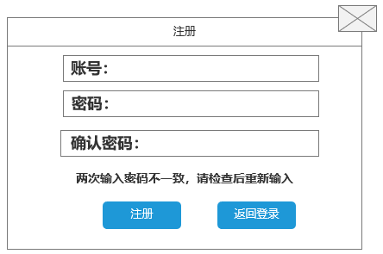
1
 |  |  |  |  | 1.注册窗口
 |  | 1.注册窗口 |  |  | ▶ | 玩家点击注册按钮，弹出注册窗口。
 |  | ▶ | 账号，密码和二次确认密码区域 |  | ▶ | 玩家输入在输入两次密码不一致时，在窗口注册按钮上方，显示文字：“两次输入的密码不一致,请检查后重新输入。”
 |  | 2.注册按钮 |  |  | ▶ | 当玩家填写正确后，但账号被注册了，点击注册后，按钮上方显示文字：“该账号已注册,请检查后重新注册。”
2
 |  |  |  |  | 2.注册按钮
 |  |  |  |  | ▶ | 若玩家输入的账号未被注册，二次密码输出一致。则完成注册，并且弹出身份认证窗口
 |  |  |  |  | ▶ | 返回登录按钮：点击返回登录界面

 | 身份认证界面

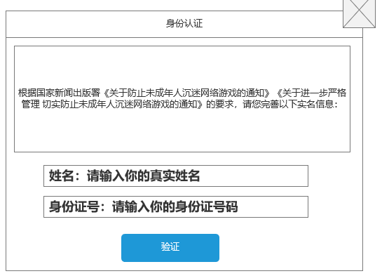
 |  |  | 1.身份认证窗口 |  | 1.身份认证窗口
 |  |  | 2.验证按钮 |  | ▶ | 玩家填写正确，点击注册按钮后，注册窗口关闭，弹出身份认证窗口。
 |  |  |  |  | ▶ | 当玩家为未填写信息时，点击验证按钮，在按钮上方显示文字：“实名信息未填写，请检查后重新输入。”
 |  |  |  |  | ▶ | 当玩家填写信息错误时，点击验证，在按钮上方显示文字：“姓名格式错误，请检查后重新输入。”
1
 |  |  |  |  | ▶ | 确认填写信息后，点击验证，认证成年信息后跳转到选区界面。
 |  |  |  |  | 2.验证按钮
 |  |  |  |  | ▶ | 信息都填写正确点击则验证成功
2

 | 选区界面

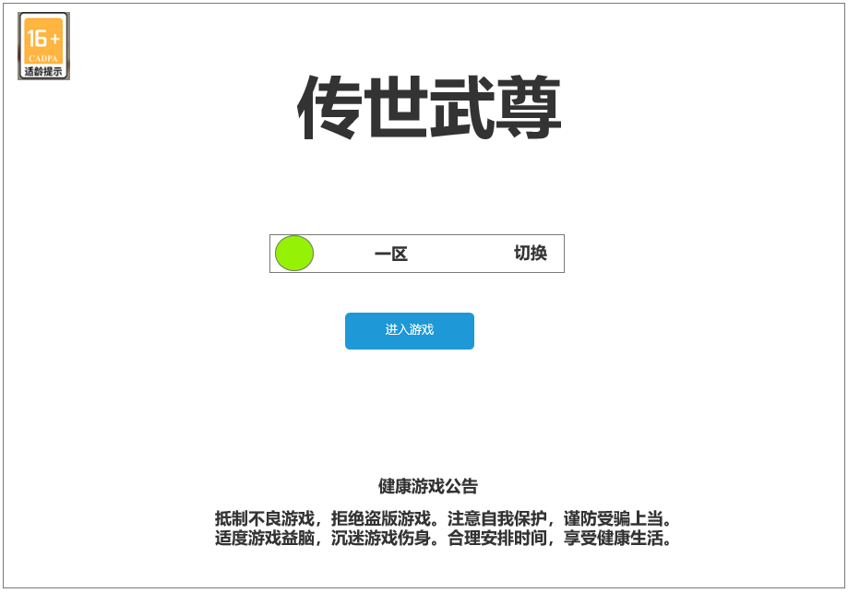
 |  |  |  |  | 1.选区界面
 |  |  | 1.选区界面 |  | ▶ | 玩家第一次进入游戏时，区服默认显示最新的区服。玩家点击进入或右侧切换按钮，弹出选区窗口。
 |  |  | ▶ | 左侧绿球为区服的状态 | ▶ | 玩家不是第一次进入游戏，会默认选择上一次进入的服务器。
 |  |  |  | 点击右侧切换，弹出选区窗口

 | 区服选择界面

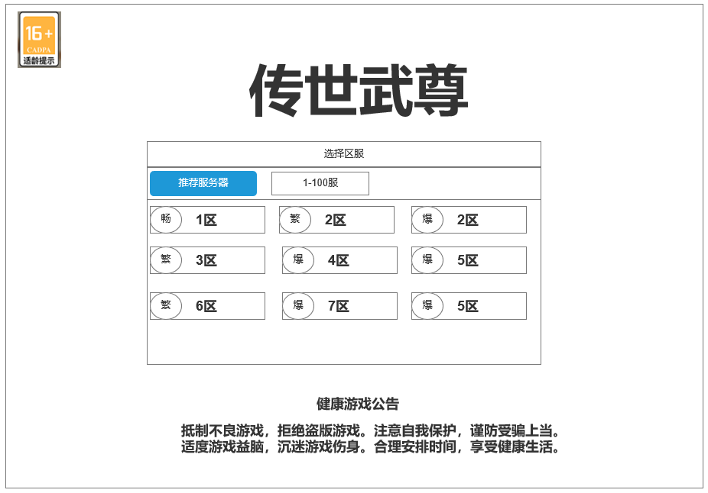
1
2
 |  |  | 1.区服选择界面 |  | 2.服务器选择页签
 |  |  | 2.服务器选择页签 |  | ▶ | 玩家第一次选区时，打开选区窗口默认选中为最新区，若不是第一次进入，会选中上一次登录的区服。
 |  |  | ▶ | 选中和未选中两个状态 | 3.点击则直接进入该服务器的游戏
 |  |  | 3.服务器列表
3
 |  |  | ▶ | 两列，服务器过多时支持上下滑动
 |  |  | ▶ | 左侧显示服务器状态图片标识，右侧显示服务器序号+名称
 |  |  | ▶ | 服务器有三种状态：流畅、繁忙、爆火。每个状态对应一个图片标识
 |  |  | ▶

